표지
character_stats | 캐릭터의 기본적인 능력치와 캐릭터가 가지는 스킬에 대한 데이터
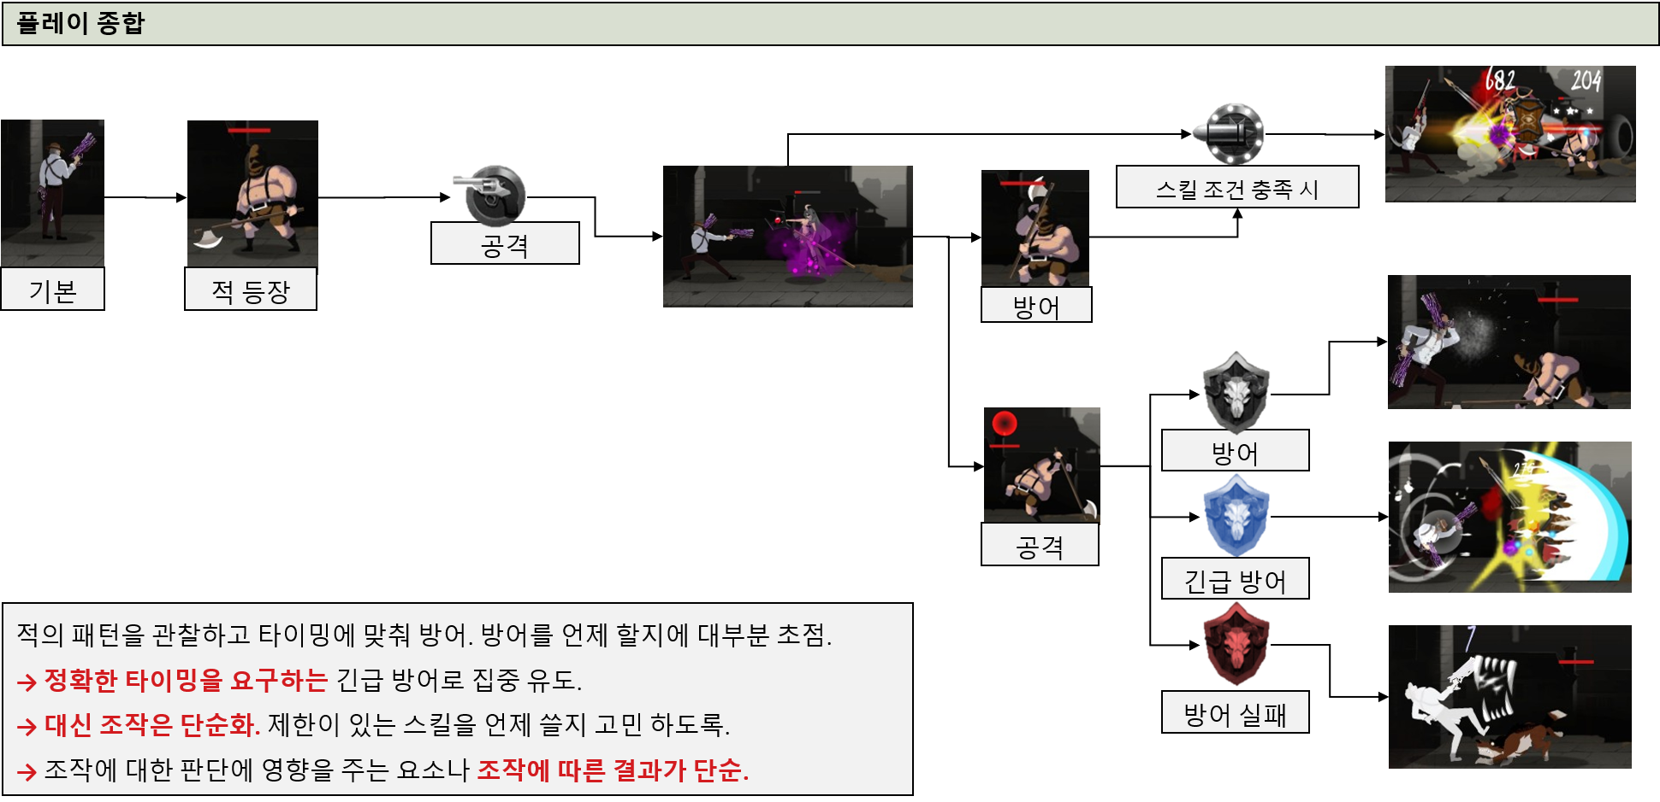

전투 구간
보스 구간 진입 시 연출과 ui 변화

Sheet3
근접 공격 | 타겟팅 개념을 기반을 구현.
투사체 공격 | 어차피 보스 떄문에 해당 시스템을 구현 해야 하니 캐릭터에도 적용하자.
방어
회피
스킬
아이템 카테고리
러닝

 | 근캐들 어떻하냐…

대분류
장비
캐릭터
스킬
공격은 타겟팅 개념으로 구현함.
보스의 투사체는 예외로 함.

소분류
기사
궁수
마법사
성직자
무기
방어구

Sheet5
전투 구간 시스템.
캐릭터가 방어를 가지는지 회피를 가지는 지
스테이지 정의: 구간의 집합
구간: 미리 맵 에디터 등으로 만들어 놓은 짧은 길이의 맵.
랜덤 요소 체크: 콘텐츠에 따라 동일한 하나의 스테이지라도 구간의 순서나 구성이 바뀔 수 있다.

시작
공격
YES
전투 구간 진입 유무
캐릭터
(character_stats@denfend)>0
(character_stats@dogge)>1
캐릭터 이동 애니메이션 재생 중지
배경 이미지 이동 연출 중지
회피

구간
러닝 구간
랜덤 요소 체크
러닝 구간 전체 구성.
방어

NO
좌측 하단에 방어 ui 출력
좌측 하단에 회피 ui 출력
 |  | 3
여분
전투 구간
어떤 보스가 등장 할 지 체크
등장 컷 신 등 연출
시작

클리어 횟수<0
공격 선 딜레이나 후 딜레이.
보스 정보 불러옴
상단 중앙 보스 ui 출력
스테이지 정보 불러옴
스킬 체크 하는 부분이 필요 한데.

공격 가능 한 상태인지 체크
보스의 공격으로 인한 상태이상
장비
시네마틱 유무 확인
캐릭터

출력 되어야 하는 정보.
체력 %
그로기 게이지
이름
속성
스킬

시네마틱 재생

투사체 공격 인가?
근접공격

종료

공격 선 딜레이
((캐릭터 공격 속도)/100*15)초 만큼 부여.
공격 조작 불가.
방어 조작 가능
투사체가 몇 개 발사 하는 지?

공격 선행 애니메이션 재생

보스

공격 버튼을 눌렀을 때

시작

공격 가능 한지 조건 체크. 이번 공격에 적용 되는 스킬 있는지 체크.
공격 선 딜레이나 후 딜레이.

보스의 공격으로 인한 상태이상

공격 가능 한 상태인가?
공격 불가 UI 출력

N회 공격 시 다음 공격에 효과가 추가 되는 종류의 스킬 체크, rpg게임에서 얘기 하는 스택(stakc) 개념
일반 공격에 추가 되는 스킬 사용 조건 만족 여부
전체 -> 공격 조작 불가능

선행 모션
공격 모션
후 딜레이
선행 모션 상태: 방어 조작 가능
공격 모션 상태: 방어 조작 불가
후 딜레이 모션 상태: 방어 조작 불가

(일반 공격에 스킬 효과 적용. 데미지 증가, 범위 내 투사체 파괴 등의 기능 제작 예정)

공격 속도에 비례해 일반 공격 재생

'방어함' UI 출력
보스가 피격 받는 상태인지 여부
데미지 같은 수치 값 계산

 | sds
데미지 계산, 입력

sdsd

그로기 게이지 계산, 입력
공격 성공 했을 때 조건 충족 되는 스킬 있는 지 확인
랜덤 확률은 무조건 돌림. 100% 것도 있지만.

캐릭터가 공격 성공 시 발동 하는 스킬 보유 여부

1에서 10,000까지 숫자 중 랜덤으로 뽑아서 10,000을 100%로 계산. (ex. 5,000= 50%)

RANDOM=확률 계산
버튼 입력 상태 유지

버튼 입력 상태를 유지 하고 있으면 다시 처음으로 돌아감.

(캐릭터가 보유한 스킬이 가진 확률 값)>RANDOM

조작 키 홀드 상태
종료
스킬 사용

방어

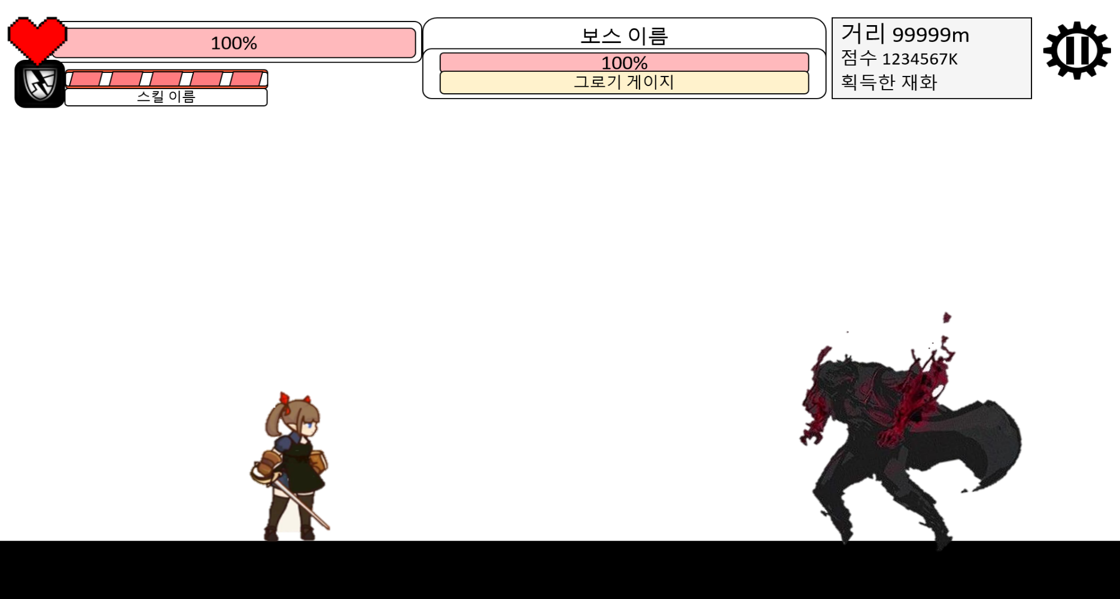

방어/ 회피영역
높이는 캐릭터 높이 + 일정 길이.
길이는 캐릭터가 가진 방어 판정 범위 같은 능력치에 따라 변함.

방어
영역
투사체 방식을 사용 하기 위해 필요.

캐릭터 능력이 방어일 경우
조작 키 홀드
상태 체크
영역 내 적 투사체 유무
일정 시간 방어 판정 부여

일정 시간 회피 판정 부여
좌측 영역 터치 시 시작
공격 선 딜레이나 후 딜레이.
종료

보스의 공격으로 인한 상태이상
방어 가능 한 상태인가?

회피

